点数
 |  |  |  | 期末テスト結果一覧表

評価１
平均点が70点以上なら合格
70点未満なら不合格
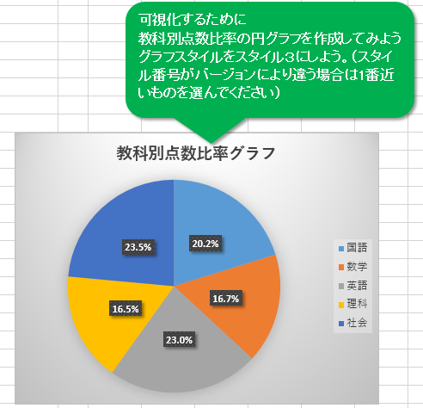
生徒番号 | 名前 | 性別 | 国語 | 数学 | 英語 | 理科 | 社会 | 合計 | 平均点 | 評価1 | 評価2 | 評価3
1 | 小栗 旬 | 男 | 39 | 58 | 86 | 50 | 100 | 333 | 66.6 | 不合格 | 再テスト | 合格
2 | 原 一樹 | 男 | 60 | 29 | 88 | 78 | 80 | 335 | 67.0 | 不合格 | 再テスト | 合格
3 | ムロ ツヨシ | 男 | 70 | 86 | 77 | 92 | 96 | 421 | 84.2 | 合格 | 合格 | 合格
4 | 佐藤 二朗 | 男 | 58 |  | 88 |  | 80 | 226 | 75.3 | 合格 | 合格 | 合格
評価２
平均点が70点以上なら合格
50点以上70点未満なら再テスト 50点未満なら不合格
5 | 阿部 サダヲ | 男 |  | 98 | 75 | 68 |  | 241 | 80.3 | 合格 | 合格 | 合格
6 | 福士 蒼汰 | 男 | 60 | 63 | 65 | 55 | 87 | 330 | 66.0 | 不合格 | 再テスト | 補講
7 | 松坂 桃李 | 男 | 98 |  | 78 |  | 82 | 258 | 86.0 | 合格 | 合格 | 合格
8 | 綾瀬 はるか | 女 | 60 | 58 | 77 | 82 | 80 | 357 | 71.4 | 合格 | 合格 | 合格
9 | 深田 恭子 | 女 | 74 | 38 | 55 | 30 |  | 197 | 49.3 | 不合格 | 不合格 | 再テスト
10 | 北川 景子 | 女 | 95 | 89 | 80 | 90 | 98 | 452 | 90.4 | 合格 | 合格 | 合格
評価３
英語の点が55点以下なら再テスト
55点より大きく70点未満なら補講 それ以外は合格
11 | 石原 さとみ | 女 | 78 | 45 | 66 | 62 | 77 | 328 | 65.6 | 不合格 | 再テスト | 補講
12 | 広瀬 スズ | 女 | 45 |  | 55 |  | 70 | 170 | 56.7 | 不合格 | 再テスト | 再テスト
13 | 天海 祐希 | 女 | 90 | 82 | 68 | 70 | 92 | 402 | 80.4 | 合格 | 合格 | 補講
14 | 仲 里依紗 | 女 | 48 | 77 | 40 | 50 | 78 | 293 | 58.6 | 不合格 | 再テスト | 再テスト
クラス合計 |  |  | 875 | 723 | 998 | 727 | 1020 | 4343
クラス平均 |  |  | 67.3 | 65.7 | 71.3 | 66.1 | 85.0 | 310.2
クラス最高 |  |  | 98 | 98 | 88 | 92 | 100 | 452
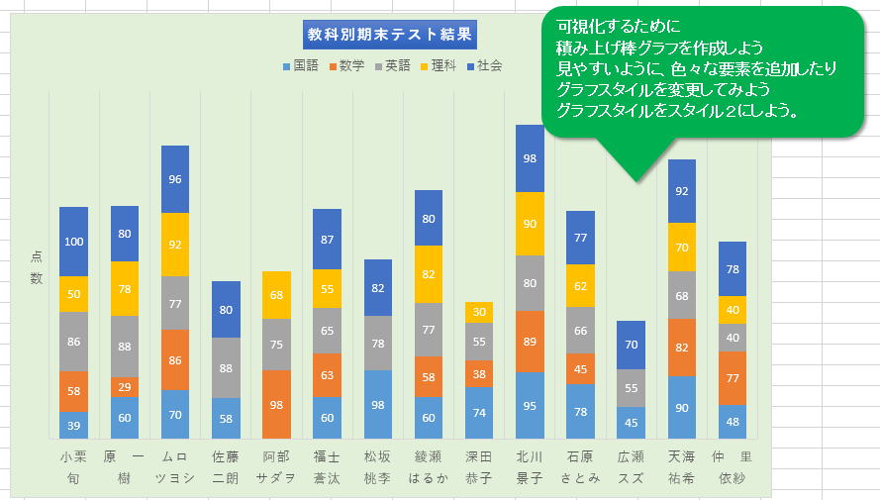
クラス最低 |  |  | 39 | 29 | 40 | 30 | 70 | 170
受験者数 |  |  | 13 | 11 | 14 | 11 | 12 | 14
クラス合計の教科別構成比 |  |  | 20.1% | 16.6% | 23.0% | 16.7% | 23.5% | 100.0%

ピボット
番号 | 氏名 | 性別 | 年齢 | 血液型 | 採取日 | 採取量
1 | 貴野美紀子 | 女 | 27 | Ａ | 2015-03-11 | 400 |  | 列ラベル
2 | 桜野さくら | 女 | 21 | Ａ | 2015-03-11 | 200 |  | 2015-03-11 | 2015-03-12 | 2015-03-18 | 2015-03-21 | 2015-03-23 | 2015-03-29 | 総計
3 | 郷間伊織 | 男 | 18 | ＡＢ | 2015-03-11 | 200 | 個数 / 氏名 | 3 | 2 | 2 | 2 | 4 | 2 | 15
4 | 板谷和一 | 男 | 60 | Ａ | 2015-03-12 | 400
5 | 岩木トキ枝 | 女 | 58 | Ｂ | 2015-03-12 | 200
6 | 関戸和也 | 男 | 48 | Ａ | 2015-03-29 | 400 | 合計 / 採取量 | 列ラベル
7 | 鹿島昭人 | 男 | 43 | Ｏ | 2015-03-29 | 400 | 行ラベル | 2015-03-11 | 2015-03-12 | 2015-03-18 | 2015-03-21 | 2015-03-23 | 2015-03-29 | 総計
8 | 山田公仁 | 男 | 55 | Ａ | 2015-03-21 | 400 | Ａ | 600 | 400 |  | 600 |  | 400 | 2000
9 | 関根政子 | 女 | 54 | Ａ | 2015-03-21 | 200 | ＡＢ | 200 |  |  |  | 200 |  | 400
10 | 磯崎友希 | 男 | 38 | Ｂ | 2015-03-23 | 200 | Ｂ |  | 200 | 400 |  | 200 |  | 800
11 | 五月女香 | 女 | 22 | Ｏ | 2015-03-23 | 200 | Ｏ |  |  | 400 |  | 400 | 400 | 1200
12 | 海老沼志保 | 女 | 23 | ＡＢ | 2015-03-23 | 200 | 総計 | 800 | 600 | 800 | 600 | 800 | 800 | 4400
13 | 泉るり | 女 | 24 | Ｏ | 2015-03-23 | 200
14 | 中山優樹 | 男 | 41 | Ｏ | 2015-03-18 | 400 | 合計 / 採取量 | 列ラベル
15 | 松井龍之介 | 男 | 48 | Ｂ | 2015-03-18 | 400 | 行ラベル | Ａ | ＡＢ | Ｂ | Ｏ | 総計
 | Ａ | ＡＢ | Ｂ | Ｏ
3月11日 | 600 | 200
3月12日 | 400 |  | 200
3月18日 |  |  | 400 | 400
3月21日 | 600
3月23日 |  | 200 | 200 | 400
3月29日 | 400 |  |  | 400
 |  |  |  |  |  |  | 2015-03-11 | 600 | 200 |  |  | 800
 |  |  |  |  |  |  | 2015-03-12 | 400 |  | 200 |  | 600
 |  |  |  |  |  |  | 2015-03-18 |  |  | 400 | 400 | 800
 |  |  |  |  |  |  | 2015-03-21 | 600 |  |  |  | 600
 |  |  |  |  |  |  | 2015-03-23 |  | 200 | 200 | 400 | 800
 |  |  |  |  |  |  | 2015-03-29 | 400 |  |  | 400 | 800
 |  |  |  |  |  |  | 総計 | 2000 | 400 | 800 | 1200 | 4400

